regresion por medicion
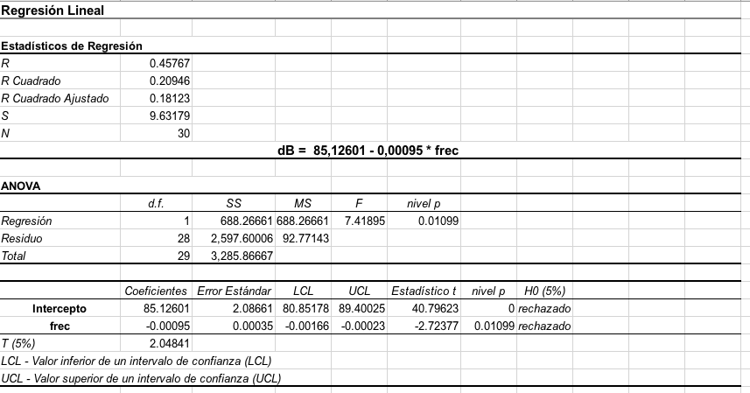
Primer Medición
dB promedio por frecuencia
 |  |  |  |  |  |  |  |  |  |  |  |  | frec | dB
 |  | x |  |  |  |  |  |  |  |  |  |  | 25 | 72.00
 |  | frec | dB |  |  |  |  |  |  |  |  |  | 31.5 | 71.43
 |  | 25 | 66.40 |  |  |  |  |  |  |  |  |  | 40 | 70.58
 |  | 31.5 | 65.1 |  |  |  |  |  |  |  |  |  | 50 | 70.48
 |  | 40 | 64 |  |  |  |  |  |  |  |  |  | 63 | 72.91
 |  | 50 | 67.1 |  |  |  |  |  |  |  |  |  | 80 | 74.53
 |  | 63 | 76 |  |  |  |  |  |  |  |  |  | 100 | 75.92
 |  | 80 | 79 |  |  |  |  |  |  |  |  |  | 125 | 77.38
 |  | 100 | 83 |  |  |  |  |  |  |  |  |  | 160 | 78.66
 |  | 125 | 88 |  |  |  |  |  |  |  |  |  | 200 | 78.98
 |  | 160 | 93 |  |  |  |  |  |  |  |  |  | 250 | 77.91
 |  | 200 | 95.3 |  |  |  |  |  |  |  |  |  | 315 | 78.48
 |  | 250 | 92.5 |  |  |  |  |  |  |  |  |  | 400 | 79.30
 |  | 315 | 94.4 |  |  |  |  |  |  |  |  |  | 500 | 81.11
 |  | 400 | 93.9 |  |  |  |  |  |  |  |  |  | 630 | 80.04
 |  | 500 | 92.5 |  |  |  |  |  |  |  |  |  | 800 | 76.98
 |  | 630 | 91 |  |  |  |  |  |  |  |  |  | 1000 | 74.52
 |  | 800 | 89.5 |  |  |  |  |  |  |  |  |  | 1250 | 73.78
 |  | 1000 | 88 |  |  |  |  |  |  |  |  |  | 1600 | 74.77
 |  | 1250 | 85.9 |  |  |  |  |  |  |  |  |  | 2000 | 75.98
 |  | 1600 | 86.8 |  |  |  |  |  |  |  |  |  | 2500 | 76.77
 |  | 2000 | 88.4 |  |  |  |  |  |  |  |  |  | 3150 | 71.24
 |  | 2500 | 88.6 |  |  |  |  |  |  |  |  |  | 4000 | 71.50
 |  | 3150 | 83.8 |  |  |  |  |  |  |  |  |  | 5000 | 68.08
 |  | 4000 | 84.7 |  |  |  |  |  |  |  |  |  | 6300 | 69.99
 |  | 5000 | 82.6 |  |  |  |  |  |  |  |  |  | 8000 | 70.21
 |  | 6300 | 84.7 |  |  |  |  |  |  |  |  |  | 10000 | 71.23
 |  | 8000 | 83.9 |  |  |  |  |  |  |  |  |  | 12500 | 66.20
 |  | 10000 | 84.3 |  |  |  |  |  |  |  |  |  | 16000 | 55.08
 |  | 12500 | 79.8 |  |  |  |  |  |  |  |  |  | 20000 | 40.42
 |  | 16000 | 69.8
 |  | 20000 | 52.9

c. De correlacion | -0.44015816426 |  |  |  |  |  |  |  |  |  | c. De correlacion | -0.86880001683

pendiente | -0.00091031933032 |  |  |  |  |  |  |  |  |  | pendiente | -0.0013431079256

Ecuacion: | y = -0,0009x + 85,452 |  |  |  |  |  |  |  |  |  | Ecuacion: | -0,0013x + 76,894

Residuos

Observación | dB | Y Predicha | Residuo | Estándar | Studentized | Deleted t | Leverage | Cook's D | DFIT | PRESS | Leq de ponderacion Lineal |  |  |  | Ponderacion A

1 | 66 | 8,510,237 | -1,910,237 | -198,326 | -203,128 | -216,019 | 0.04672 | 0.10112 | -0.47824 | -2,003,864 |  | dB
 |  |  |  |  |  |  |  |  |  |  | 1 | 103.1
2 | 65 | 8,509,670 | -2,009,670 | -208,650 | -213,696 | -229,383 | 0.04667 | 0.11179 | -0.50754 | -2,108,059 | 2 | 98.1
 |  |  |  |  |  |  |  |  |  |  | 3 | 94.3
3 | 64 | 8,508,819 | -2,108,819 | -218,944 | -224,230 | -243,095 | 0.04660 | 0.12287 | -0.53743 | -2,211,889 | 4 | 91.6
 |  |  |  |  |  |  |  |  |  |  | 5 | 89.3
4 | 67 | 8,507,874 | -1,807,874 | -187,699 | -192,222 | -202,599 | 0.04652 | 0.09013 | -0.44748 | -1,896,070 | 6 | 88.4
 |  |  |  |  |  |  |  |  |  |  | 7 | 88.9
5 | 76 | 8,506,645 | -906,645 | -0.94130 | -0.96394 | -0.96267 | 0.04641 | 0.02261 | -0.21237 | -950,767 | 8 | 86.2
 |  |  |  |  |  |  |  |  |  |  | 9 | 86.4
6 | 79 | 8,505,037 | -605,037 | -0.62817 | -0.64322 | -0.63635 | 0.04627 | 0.01004 | -0.14016 | -634,389 | 10 | 84.3

7 | 83 | 8,503,146 | -203,146 | -0.21091 | -0.21595 | -0.21223 | 0.04610 | 0.00113 | -0.04666 | -212,965

8 | 88 | 8,500,782 | 299,218 | 0.31066 | 0.31804 | 0.31288 | 0.04590 | 0.00243 | 0.06863 | 313,613

9 | 93 | 8,497,473 | 802,527 | 0.83321 | 0.85289 | 0.84862 | 0.04562 | 0.01739 | 0.18554 | 840,889

10 | 95 | 8,493,691 | 1,006,309 | 104,478 | 106,928 | 107,213 | 0.04530 | 0.02713 | 0.23355 | 1,054,061 | c. De correlacion | -0.93804436049

11 | 92 | 8,488,963 | 711,037 | 0.73822 | 0.75538 | 0.74944 | 0.04491 | 0.01342 | 0.16252 | 744,472 | pendiente | -0.48299398427

12 | 94 | 8,482,817 | 917,183 | 0.95224 | 0.97412 | 0.97320 | 0.04441 | 0.02205 | 0.20981 | 959,811 | Ecuacion: | y = -1,8218x + 101,08
 |  |  |  |  |  |  |  |  |  |  |  | R² = 0,87993
13 | 93 | 8,474,781 | 825,219 | 0.85677 | 0.87616 | 0.87241 | 0.04378 | 0.01757 | 0.18667 | 863,000

14 | 92 | 8,465,325 | 734,675 | 0.76276 | 0.77973 | 0.77413 | 0.04305 | 0.01368 | 0.16420 | 767,728

15 | 91 | 8,453,034 | 646,966 | 0.67170 | 0.68632 | 0.67969 | 0.04215 | 0.01036 | 0.14259 | 675,437

16 | 89 | 8,436,960 | 463,040 | 0.48074 | 0.49092 | 0.48416 | 0.04104 | 0.00516 | 0.10016 | 482,856

17 | 88 | 8,418,050 | 381,950 | 0.39655 | 0.40469 | 0.39857 | 0.03983 | 0.00340 | 0.08117 | 397,793

18 | 85 | 8,394,412 | 105,588 | 0.10962 | 0.11180 | 0.10981 | 0.03845 | 0.00025 | 0.02196 | 109,811

19 | 86 | 8,361,319 | 238,681 | 0.24781 | 0.25250 | 0.24823 | 0.03681 | 0.00122 | 0.04853 | 247,803

20 | 88 | 8,323,498 | 476,502 | 0.49472 | 0.50369 | 0.49687 | 0.03532 | 0.00464 | 0.09507 | 493,947

21 | 88 | 8,276,222 | 523,778 | 0.54380 | 0.55330 | 0.54632 | 0.03404 | 0.00539 | 0.10255 | 542,234

22 | 83 | 8,214,763 | 0.85237 | 0.08850 | 0.09001 | 0.08840 | 0.03334 | 0.00014 | 0.01642 | 0.88177

23 | 84 | 8,134,395 | 265,605 | 0.27576 | 0.28058 | 0.27592 | 0.03409 | 0.00139 | 0.05184 | 274,980

24 | 82 | 8,039,843 | 160,157 | 0.16628 | 0.16948 | 0.16651 | 0.03738 | 0.00056 | 0.03281 | 166,376

25 | 84 | 7,916,926 | 483,074 | 0.50154 | 0.51336 | 0.50650 | 0.04553 | 0.00629 | 0.11062 | 506,118

26 | 83 | 7,756,188 | 543,812 | 0.56460 | 0.58322 | 0.57622 | 0.06282 | 0.01140 | 0.14918 | 580,263

27 | 84 | 7,567,084 | 832,916 | 0.86476 | 0.90789 | 0.90495 | 0.09277 | 0.04214 | 0.28938 | 918,084

28 | 79 | 7,330,705 | 569,295 | 0.59106 | 0.63915 | 0.63226 | 0.14482 | 0.03459 | 0.26018 | 665,700

29 | 69 | 6,999,774 | -0.99774 | -0.10359 | -0.11921 | -0.11710 | 0.24496 | 0.00231 | -0.06670 | -132,145

30 | 52 | 6,621,567 | -1,421,567 | -147,591 | -190,284 | -200,251 | 0.39839 | 119,884 | -162,955 | -2,362,925

Mínimo | 52 | 6,621,567 | -2,108,819 | -218,944 | -224,230 | -243,095 | 0.03334 | 0.00014 | -162,955 | -2,362,925

Máximo | 95 | 8,510,237 | 1,006,309 | 104,478 | 106,928 | 107,213 | 0.39839 | 119,884 | 0.28938 | 1,054,061

Media | 8,206,667 | 8,206,667 | 0 | 0.00000 | -0.01218 | -0.03749 | 0.06667 | 0.06338 | -0.04509 | -0.27331

